DuLieuMau
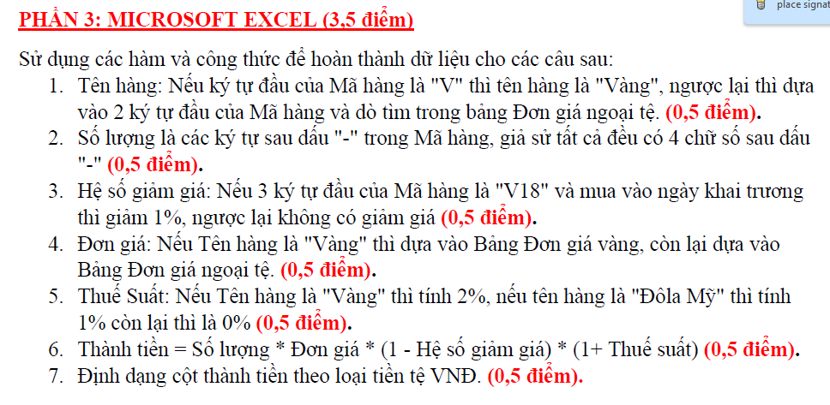
HOÁ ĐƠN MUA VÀNG VÀ NGOẠI TỆ
 | Ngày khai trương (Ngày-Tháng-Năm) |  |  |  | 2007-06-10
STT | MÃ HÀNG | TÊN HÀNG | SỐ LƯỢNG | NGÀY MUA | ĐƠN VỊ TÍNH | HỆ SỐ GIẢM GIÁ | ĐƠN GIÁ (1000VNĐ) | THUẾ SUẤT | THÀNH TIỀN (VNĐ)
1 | V18-1003 |  |  | 2007-06-15 | Lượng
2 | V96-2105 |  |  | 2007-06-13 | Lượng
3 | V99-1025 |  |  | 2007-06-14 | Lượng
4 | US-1450 |  |  | 2007-06-10 | US
5 | FR-5500 |  |  | 2007-06-11 | FR
6 | DM-3000 |  |  | 2007-06-11 | DM
7 | V18-3502 |  |  | 2007-06-10 | Lượng
8 | US-2450 |  |  | 2007-06-15 | US
9 | V99-3052 |  |  | 2007-06-15 | Lượng
10 | V96-5503 |  |  | 2007-06-10 | Lượng

 | Bảng Đơn giá vàng (1000VNĐ) |  |  |  |  | Bảng Đơn giá ngoại tệ (1000VNĐ)
 | Vàng | Đơn giá |  |  |  | Mã NT | US | FR | DM
 | V99 | 4810 |  |  |  | Tên hàng | Đôla Mỹ | Quan Pháp | Mác Đức
 | V96 | 4500 |  |  |  | Đơn giá | 14.75 | 2.5 | 8.4
 | V18 | 3500

